U-Profiel
 |  | U-PROFIEL CHECKER

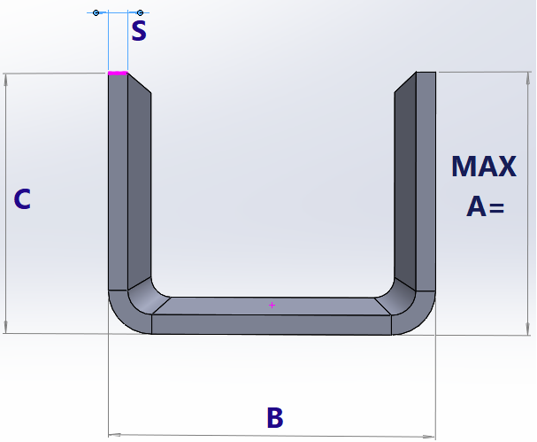
STAAL/ALU | 5.00
 | 1

 |  |  |  | MAX A=
 |  |  |  | 87.52
C≥A
 |  |  |  | MIN A/C=
 |  |  |  | 21.00

 |  |  | 100.00

